상품제안서
로니카 무소음 알루미늄벽시계 | 상품코드: F07651

 |  |  |  |  |  | 02-412-0044 | www.easy1.co.kr
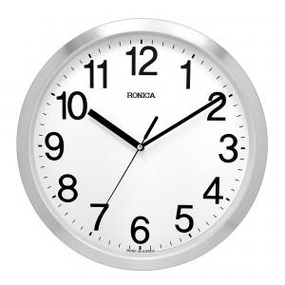 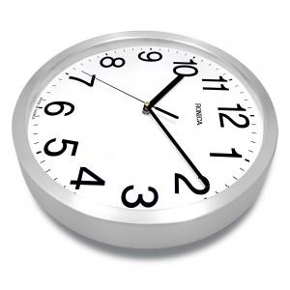 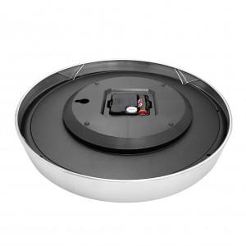

【상세/제작정보】 | 실크인쇄 2도부터 추가 2만원입니다

【인쇄/포장옵션】 | 실크 / 포장지포장

【공급단가】 | 수량 | 50~ | 300~ | 1,000~ | 2,000~
*VAT별도 | 단가 | 18,900원 | 18,200원 | 17,500원 | 16,800원

【상품 URL】 | http://www.easy1.co.kr/src/goods_detail.php?gdno=7651

